상품제안서
한경희 무선 초음파 가습기 | 상품코드: S37933

 |  |  |  |  |  |  | 02-713-8555 | www.synergygift.co.kr
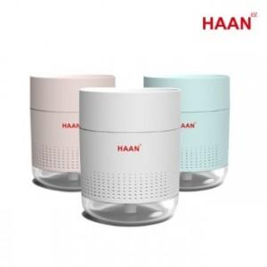

【상세/제작정보】 | <p>- 2000mAh 대용량 충전식 배터리 내장으로 유선 및 무선사용 가능</p><p>- 기존 자사 제품 대비 30% 이상 증가 된 풍부한 가습량</p><p>- 은은한 무드등 기능 + 자동명암조정으로 숨쉬는 조명효과&nbsp;</p><p>- 자동 물감지센서 탑재로 물이 없으면 자동 전원OFF 기능</p><p>- 통세척이 가능한 구조로 위생적인 관리가 가능​&nbsp;</p>

【인쇄/포장옵션】 | 레이저 / 포장지포장

【공급단가】 | 수량 | 30~ | 100~ | 500~ | 1,000~ | 2,000~
*VAT별도 | 화이트 | 16,900원 | 16,640원 | 16,250원 | 15,600원 | 14,950원
 | 블루
 | 핑크

【상품 URL】 | https://www.synergygift.co.kr:443/src/goods_detail.php?gdno=37933

